Git
前言 | https://www.softwhy.com/article-8651-1.html | Git分支新建与合并 | https://git-scm.com/book/zh/v2/Git-分支-分支的新建与合并
 | 使用Git辅助开发肯定要有一套流程标准，否则每一个人的commit提交习惯不同，可能最终会出现比较混乱的局面。 2010年，有组织制定一套Git开发流程标准，希望大家遵守。

一.分支种类：
 | 当在实际应用开发中，特别是比较复杂的项目，Git不可能只存在一个分支。 比如主分支存放当前线上稳定版代码， 还有正在进行测试的非稳定版本分支， 或者还有正在开发新功能的分支。 开发建议Git有如下分支（不是影响固定，仅供参考）： （1）.master （2）.develop （3）.hotfix （4）.release （5）.feature

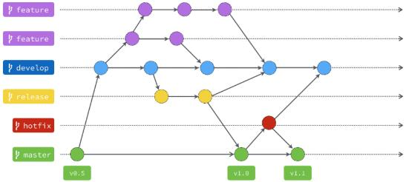

二.分支种类作用介绍：
 | 1.master分支：
 | 此分支通常用来存放项目的稳定版本，主要特点如下： （1）.内容来源主要是分支合并过来，不推荐开发者直接commit提交。 （2）.由于master分支可以是稳定版本，可以随时上线，所以通常版本标签都是打在master分支各个提交之上。
 | 2.develop分支：
 | develop开发分支通常和feature特征分支配合使用，它是所有feature特征分支的基础。 当在feature分支中测试完新开发的功能后，可以将其合并到develop分支。

 | 3.hotfix分支：
 | 当出现紧急问题，比如master线上分支出现代码问题，可以在此分支中进行修补，修补之后然后再合并到master分支。 特别说明：在合并到master主分支的同事，还要合并一份到develop分支，否则之后将develop合并到master时候，可能会导致修复的问题复现。

 | 4.release分支：
 | 当develop分支开发到自认为足够稳定的状态，将此分支合并到release分支（在此分支进行上线前的最后测试）。 最后测试完成后，再合并到master分支和develop分支。 合并到master分支是非常好理解的，因为要上线运行。合并到develop是因为release分支后续可能还会发现问题，所以要将与develop分支同步，以防止以后develop再合并到release分支出现问题。

 | 5.feature分支：
 | 此分支作用其在介绍develop分支的时候已经涉及，在feature进行新功能的开发，开发完成后再合并到develop。

Git概述
Git(读音为/gɪt/)是一个开源的分布式版本控制系统，可以有效、高速地处理从很小到非常大的项目版本管理。 [1] Git 是 Linus Torvalds 为了帮助管理 Linux 内核开发而开发的一个开放源码的版本控制软件。

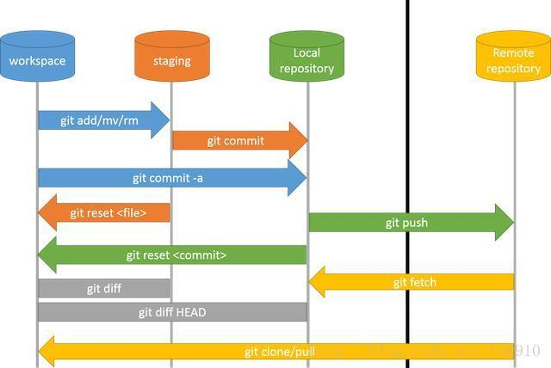

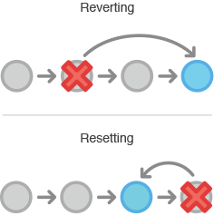
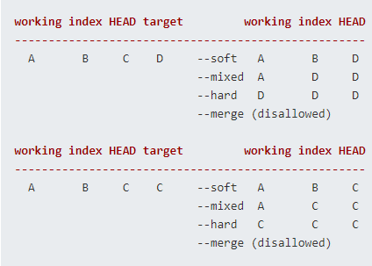

开发方式

